Referencia Imagem
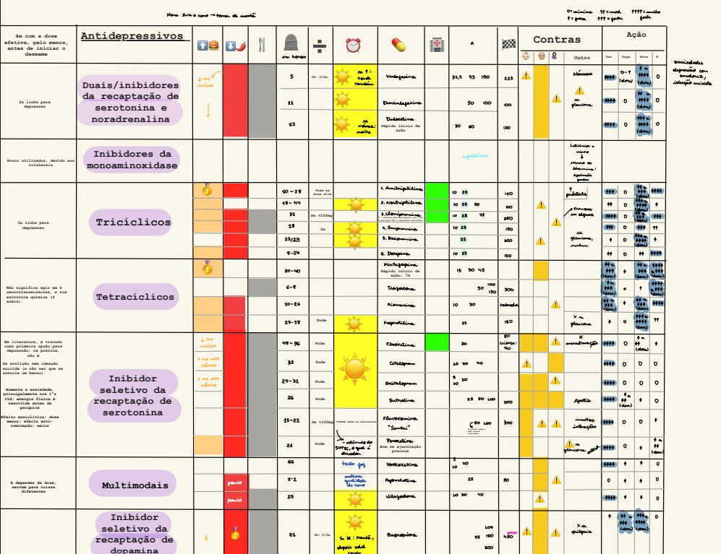
Referencia visual original - Tabela 2

A imagem abaixo e a fonte visual inicial. A aba 'Tabela 2 Estruturada' deve ser corrigida coluna a coluna antes de virar base do motor.

